1
合作工程款支付证书 |  |  |  |  |  |  |  |  |  |  |  |  |  |  | 未办理原因：
工程名称 |  | 利川市干堰塘至齐跃桥县乡等级公路改造工程 |  |  |  |  |  |  |  |  | 档案编号 |  | CD2016-021
合同金额 |  | 18,346,861.00 |  |  |  | 中标日期 | 2016.2.19中标 |  |  |  | 合作单位 |  | 湖北公司郝正15616732555 |  | 3029 | 利川市干堰塘至齐跃桥县乡等级公路改造工程 | 郝正 | 15616732555 | 公路工程 | 18346861
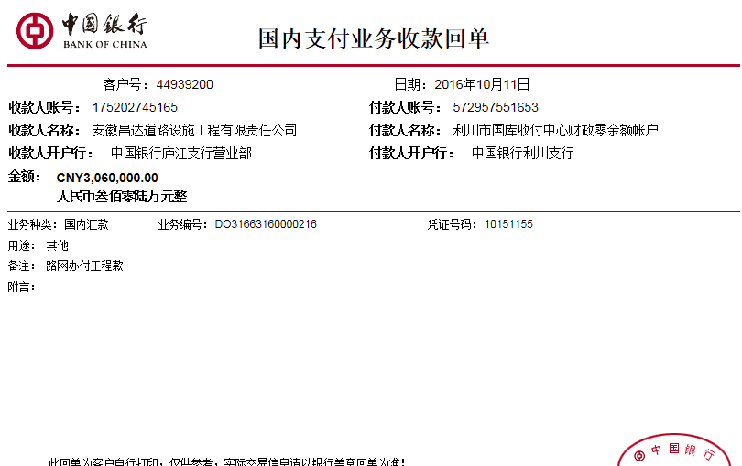
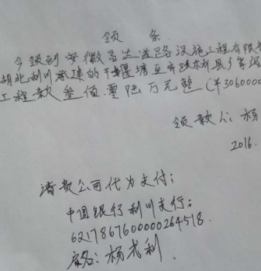
决算金额 |  |  |  |  |  | 竣工日期 |  |  |  |  | ERP编号 |  | 3029
序号 | 工程款到账 |  |  | 开票情况 |  | 成本发票 | 扣管理费 |  | 代扣税金 |  | 其他扣款 |  | 支付金额(元)
 | 日期 | 账户 | 金额 | 日期 | 金额 | 金额 | 比例 | 金额 | 税率 | 金额 | 金额 | 备注
1 | 2016-10-11 | 中 | 3,060,000.00 | 2016-09-28 | 6,222,767.99 | 4,720,218.21 | 1.5% | 45,900.00 |  |  | 2,200.00 |  | 3,011,900.00
 |  |  |  |  |  |  |  |  |  |  |  | 无行贿100+身份证200+2016.8.10熊俊义送沙建身份证至武汉出差费1000+车费300+停车费100+2016.8.17办理外经证500 |  | CD2016-021 | 21 | 24 | 利川市干堰塘至齐跃桥县乡等级公路改造工程 | 2016.2.19 | 18346861 | 沙 建 | 乡镇三级公路 | 利川市干堰塘 至齐跃桥 | 湖北公司郝正15616732555 | 杨丛林18607316804 | 本项目中标通知书已发，施工合同已签订，目前管涵、路基正在施工中（因南方雨水较多，施工进度缓慢）

 |  |  |  |  |  |  |  |  |  |  |  |  |  | 45900

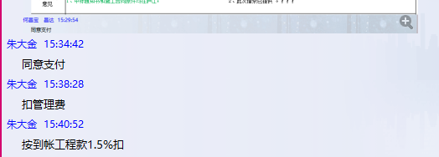
 |  |  |  |  |  |  |  |  |  |  |  |  |  |  | 本次

合计 |  | - | 3,060,000.00 | - | 6,222,767.99 | 4,720,218.21 | - | 45,900.00 | - | 0.00 |  | - | 3,011,900.00
本次支付金额 |  | 小写 | 3,011,900.00 |  |  |  | 支付账号 |  | 杨成利 中国银行利川支行 |  |  |  |  | 16.42%
 |  | 大写 | 3011900 |  |  |  |  |  | 6217 8676 0000 0264 518 |  |  |  |  | 完工证明？
申请部门 意见 |  | 1、中标通知书和施工合同原件均在庐江； 2、此次借条已提供 。
项目管理 意见 |  | 何总、朱总已同意支付（附表背面截图）。
财务审核 意见
质安稽查 意见
总经理审批
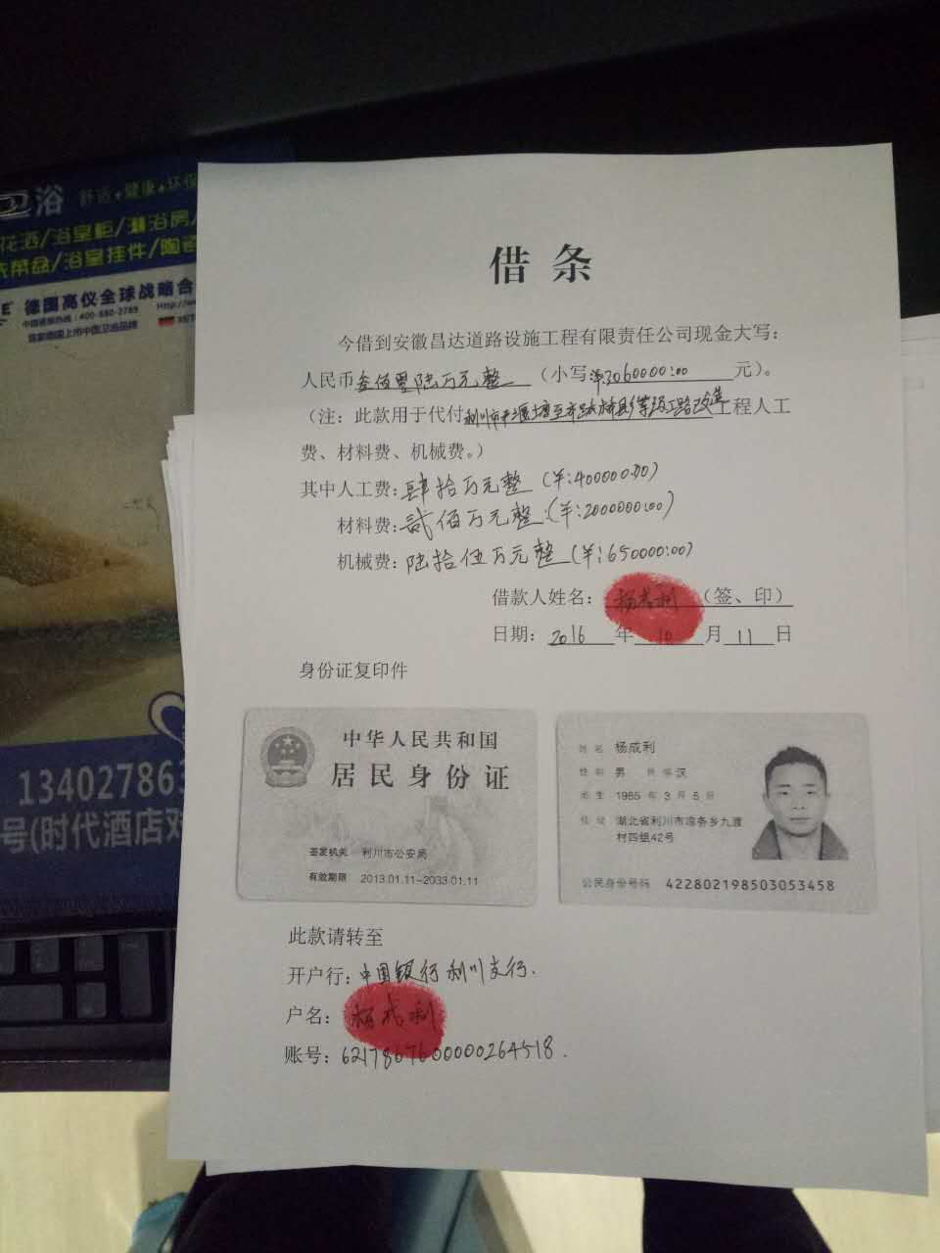

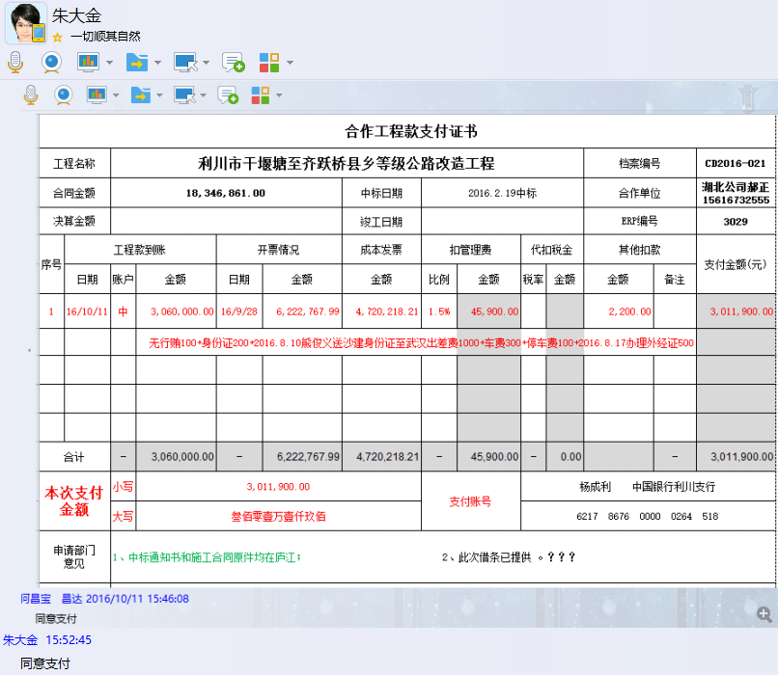

2
合作工程款支付证书 |  |  |  |  |  |  |  |  |  |  |  |  |  |  | 未办理原因：
工程名称 |  | 利川市干堰塘至齐跃桥县乡等级公路改造工程 |  |  |  |  |  |  |  |  | 档案编号 |  | CD2016-021
合同金额 |  | 18,346,861.00 |  |  |  | 中标日期 | 2016.2.19中标 |  |  |  | 合作单位 |  | 湖北公司郝正15616732555 |  | 3029 | 利川市干堰塘至齐跃桥县乡等级公路改造工程 | 郝正 | 15616732555 | 公路工程 | 18346861
决算金额 |  |  |  |  |  | 竣工日期 |  |  |  |  | ERP编号 |  | 3029
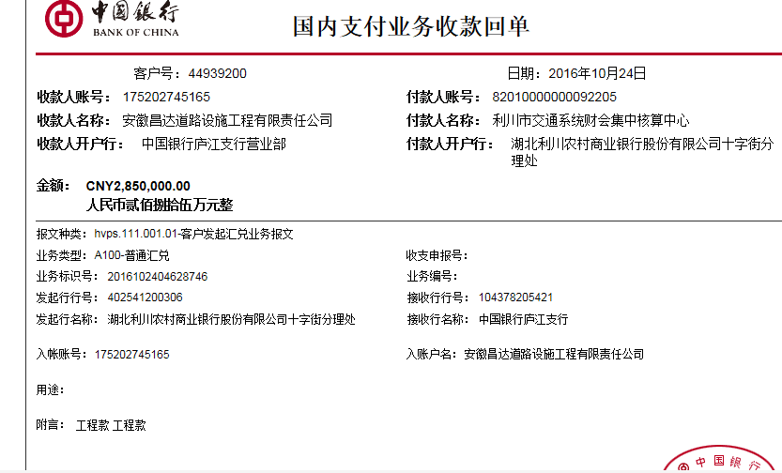
序号 | 工程款到账 |  |  | 开票情况 |  | 累计成本发票 | 扣管理费 |  | 代扣税金 |  | 其他扣款 |  | 支付金额(元)
 | 日期 | 账户 | 金额 | 日期 | 金额 | 金额 | 比例 | 金额 | 税率 | 金额 | 金额 | 备注
1 | 2016-10-11 | 中 | 3,060,000.00 | 2016-09-28 | 6,222,767.99 | 4,720,218.21 | 1.5% | 45,900.00 |  |  | 2,200.00 |  | 3,011,900.00
 |  |  |  |  |  |  |  |  |  |  |  | 无行贿100+身份证200+2016.8.10熊俊义送沙建身份证至武汉出差费1000+车费300+停车费100+2016.8.17办理外经证500
 | 本次
2 | 2016-10-24 | 中 | 2,850,000.00 |  |  | 5,892,814.21 | 1.5% | 42,750.00 |  | 0.00 | 0.00 |  | 2,807,250.00

 |  |  |  |  |  |  |  |  |  |  |  |  |  |  | 本次

合计 |  | - | 5,910,000.00 | - | 6,222,767.99 |  | - | 88,650.00 | - | 0.00 |  | - | 5,819,150.00
本次支付金额 |  | 小写 | 2,807,250.00 |  |  |  | 支付账号 |  | 杨成利 中国银行利川支行 |  |  |  |  | 15.30%
 |  | 大写 | 2807250 |  |  |  |  |  | 6217 8676 0000 0264 518 |  |  |  |  | 完工证明？
申请部门 意见 |  | 1、中标通知书和施工合同原件均在庐江； 2、此次借条已提供 。 3、有项目部印章、有以项目部名义签署的材料合同。
项目管理 意见 |  | 何总、朱总已同意支付（附表背面截图）。
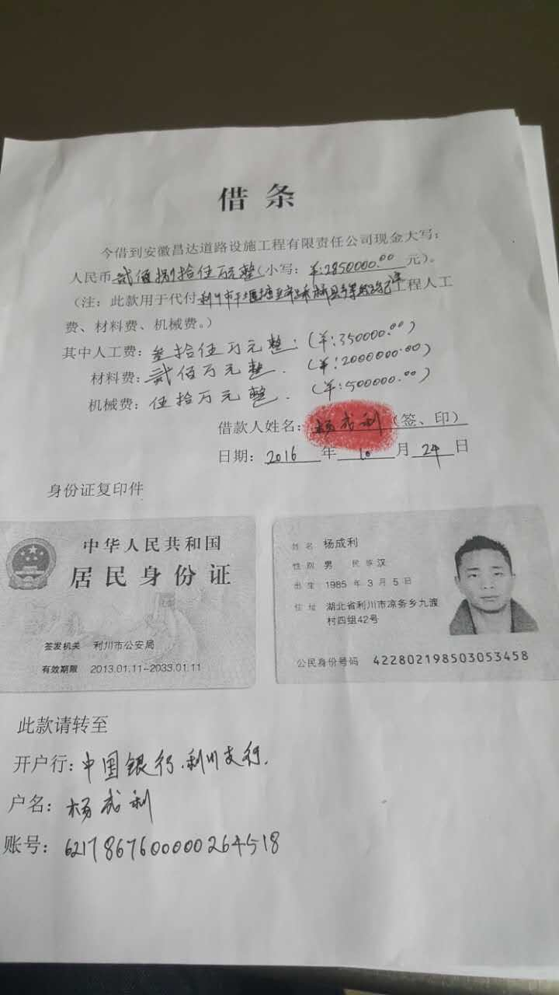
财务审核 意见
质安稽查 意见
总经理审批

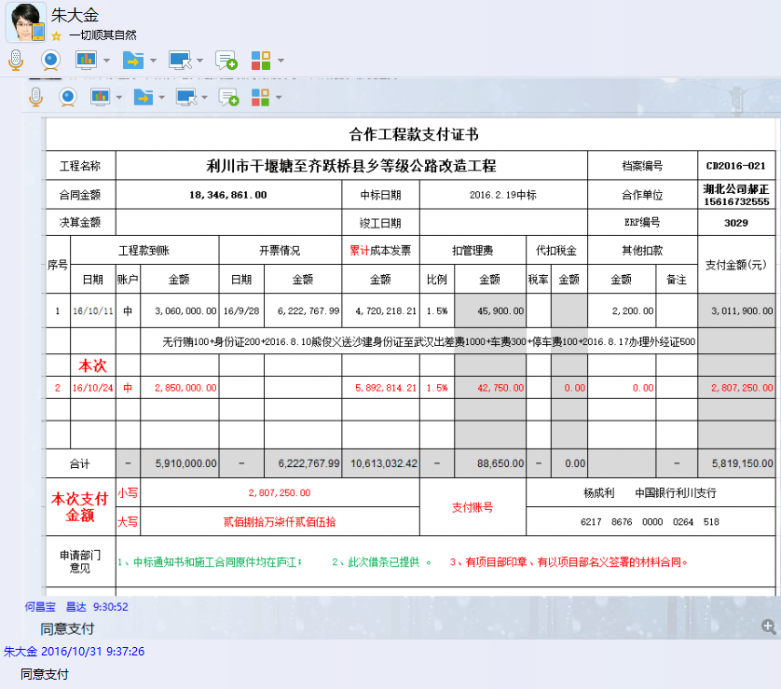

3
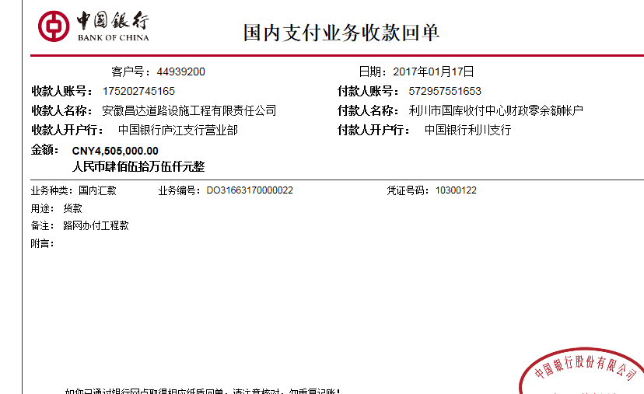
合作工程款支付证书 |  |  |  |  |  |  |  |  |  |  |  |  |  |  | 未办理原因：
工程名称 |  | 利川市干堰塘至齐跃桥县乡等级公路改造工程 |  |  |  |  |  |  |  |  | 档案编号 |  | CD2016-021
合同金额 |  | 18,346,861.00 |  |  |  | 中标日期 | 2016.2.19中标 |  |  |  | 合作单位 |  | 湖北公司郝正15616732555 |  | 3029 | 利川市干堰塘至齐跃桥县乡等级公路改造工程 | 郝正 | 15616732555 | 公路工程 | 18346861
决算金额 |  |  |  |  |  | 竣工日期 |  |  |  |  | ERP编号 |  | 3029
序号 | 工程款到账 |  |  | 开票情况 |  | 累计成本发票 | 扣管理费 |  | 代扣税金 |  | 其他扣款 |  | 支付金额(元)
 | 日期 | 账户 | 金额 | 日期 | 金额 | 金额 | 比例 | 金额 | 税率 | 金额 | 金额 | 备注
1 | 2016-10-11 | 中 | 3,060,000.00 | 2016-09-28 | 6,222,767.99 | 4,720,218.21 | 1.5% | 45,900.00 |  |  | 2,200.00 |  | 3,011,900.00 | 11502796.88
 |  |  |  |  |  |  |  |  |  |  |  | 无行贿100+身份证200+2016.8.10熊俊义送沙建身份证至武汉出差费1000+车费300+停车费100+2016.8.17办理外经证500 |  | 12,544,421.99
 |  |  |  |  |  |  |  |  |  |  |  |  |  | #VALUE!
2 | 2016-10-24 | 中 | 2,850,000.00 |  |  | 5,892,814.21 | 1.5% | 42,750.00 |  | 0.00 | 0.00 |  | 2,807,250.00
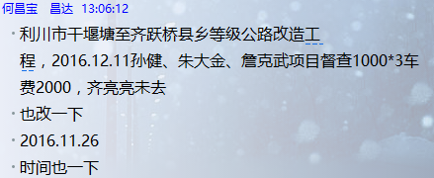
 | 本次 |  |  |  |  |  |  |  |  |  |  |  |  | #VALUE!
3 | 2017-01-17 | 中 | 4,505,000.00 | 2016-12-21 | 6,321,654.00 | 11,502,796.88 | 1.5% | 67,575.00 |  | 0.00 | 5,000.00 |  | 4,432,425.00
 |  |  |  |  |  |  |  |  |  |  |  | 管理费1.5% +2016.11.26 孙健、朱大金、詹克武项目督查1000*3车费2000。

 |  |  |  |  |  |  |  |  |  |  |  |  |  |  | 本次

合计 |  | - | 10,415,000.00 | - | 12,544,421.99 |  | - | 156,225.00 | - | 0.00 |  | - | 10,251,575.00
本次支付金额 |  | 小写 | 4,432,425.00 |  |  |  | 支付账号 |  | 杨成利 中国银行利川支行 |  |  |  |  | 24.16%
 |  | 大写 | 4432425 |  |  |  |  |  | 6217 8676 0000 0264 518 |  |  |  |  | 完工证明？
申请部门 意见 |  | 1、中标通知书和施工合同原件均在庐江； 2、此次借条已提供 。 3、有项目部印章、有以项目部名义签署的材料合同。
项目管理 意见 |  | 何总、朱总已同意支付（附表背面截图）。
财务审核 意见
质安稽查 意见
总经理审批

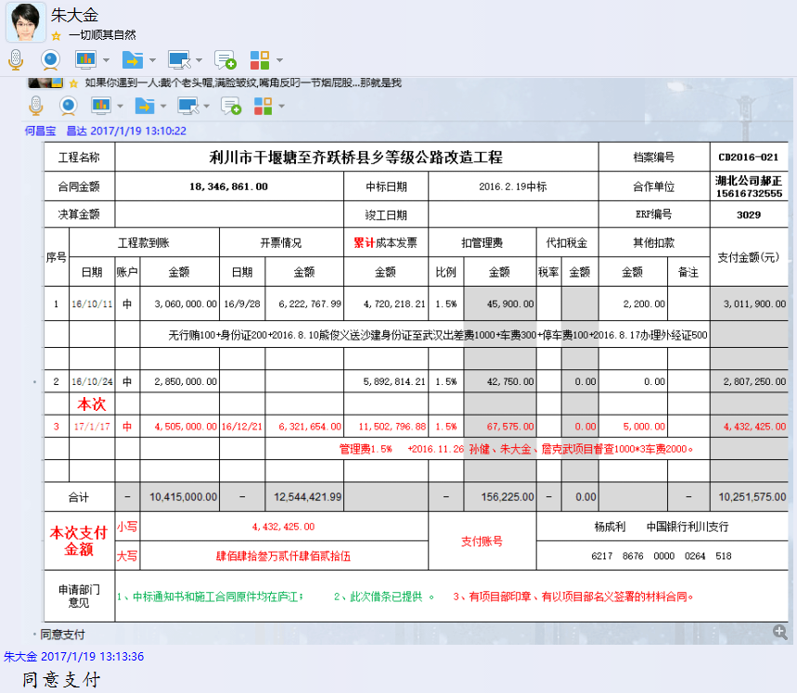

4
工程款支付证书 |  |  |  |  |  |  |  |  |  |  |  |  |  |  | 未办理原因：
工程名称 |  | 利川市干堰塘至齐跃桥县乡等级公路改造工程 |  |  |  |  |  |  |  |  | 档案编号 |  | CD2016-021
合同金额 |  | 18,346,861.00 |  |  |  | 中标日期 | 2016.2.19中标 |  |  |  | 合作单位 |  | 湖北 杨成利1872772000 | CD2016-021 | 25 | 3029 | 利川市干堰塘至齐跃桥县乡等级公路改造工程 | 2016.2.19 | 18346861.00 | 沙 建 | 240日历天 | 利川市干堰塘 至齐跃桥 | 湖北公司郝正15616732555 | 杨丛林18607316804
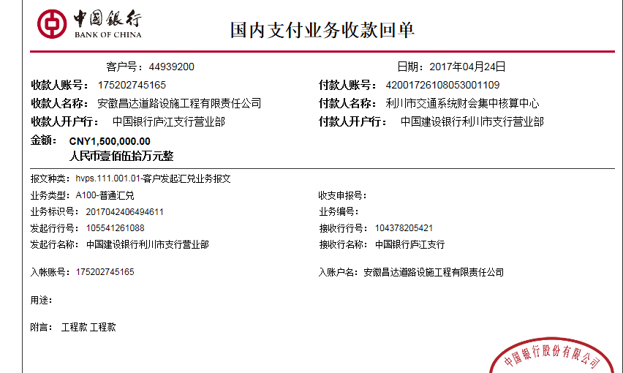
决算金额 |  |  |  |  |  | 竣工日期 |  |  |  |  | ERP编号 |  | 3029
序号 | 工程款到账 |  |  | 开票情况 |  | 累计成本发票 | 扣管理费 |  | 代扣税金 |  | 其他扣款 |  | 支付金额(元)
 | 日期 | 账户 | 金额 | 日期 | 金额 | 金额 | 比例 | 金额 | 税率 | 金额 | 金额 | 备注
1 | 2016-10-11 | 中 | 3,060,000.00 | 2016-09-28 | 6,222,767.99 | 4,720,218.21 | 1.5% | 45,900.00 |  |  | 2,200.00 |  | 3,011,900.00
 |  |  |  |  |  |  |  |  |  |  |  | 无行贿100+身份证200+2016.8.10熊俊义送沙建身份证至武汉出差费1000+车费300+停车费100+2016.8.17办理外经证500

2 | 2016-10-24 | 中 | 2,850,000.00 |  |  | 5,892,814.21 | 1.5% | 42,750.00 |  | 0.00 | 0.00 |  | 2,807,250.00

3 | 2017-01-17 | 中 | 4,505,000.00 | 2016-12-21 | 6,321,654.00 | 11,502,796.88 | 1.5% | 67,575.00 |  | 0.00 | 5,000.00 |  | 4,432,425.00
 |  |  |  |  |  |  |  |  |  |  |  | 管理费1.5% +2016.11.26 孙健、朱大金、詹克武项目督查1000*3车费2000。
 | 本次
4 | 2017-04-24 | 中 | 1,500,000.00 |  |  | 11,200,053.21 | 1.5% | 22,500.00 | 水利 | 7,307.43 | 0.00 |  | 1,470,192.57

 |  |  |  |  |  |  |  |  |  |  |  |  |  |  | 本次

合计 |  | - | 11,915,000.00 | - | 12,544,421.99 |  | - | 178,725.00 | - | 7,307.43 | 7,200.00 | - | 11,721,767.57
本次支付金额 |  | 小写 | 1,470,192.57 |  |  |  | 支付账号 |  | 杨成利 中国银行利川支行 |  |  |  |  | 8.01%
 |  | 大写 | 1470192.57 |  |  |  |  |  | 6217 8676 0000 0264 518 |  |  |  |  | 完工证明？
申请部门 意见 |  | 1、中标通知书和施工合同原件均在庐江； 2、此次借条已提供 。 3、有项目部印章、有以项目部名义签署的材料合同（何总调查）。
项目管理 意见 |  | 何总、朱总已同意支付（附表背面截图）。
财务审核 意见
质安稽查 意见
总经理审批

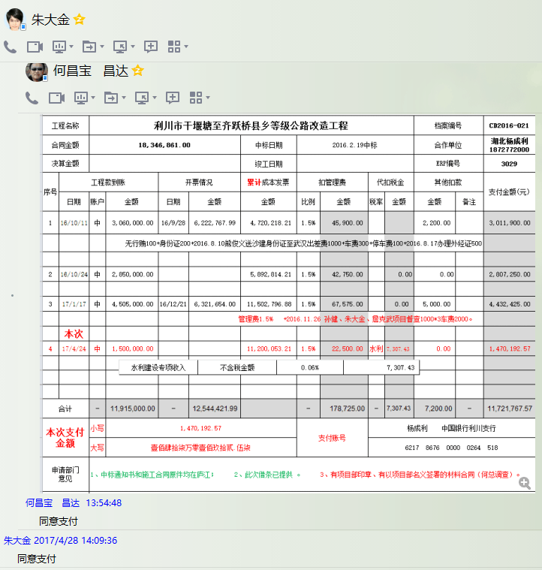

5
工程款支付证书 |  |  |  |  |  |  |  |  |  |  |  |  |  |  | 未办理原因：
工程名称 |  | 利川市干堰塘至齐跃桥县乡等级公路改造工程 |  |  |  |  |  |  |  |  | 档案编号 |  | CD2016-021
合同金额 |  | 18,346,861.00 |  |  |  | 中标日期 | 2016.2.19中标 |  |  |  | 合作单位 |  | 湖北 杨成利1872772000 | CD2016-021 | 25 | 3029 | 利川市干堰塘至齐跃桥县乡等级公路改造工程 | 2016.2.19 | 18346861.00 | 沙 建 | 240日历天 | 利川市干堰塘 至齐跃桥 | 湖北公司郝正15616732555 | 杨丛林18607316804
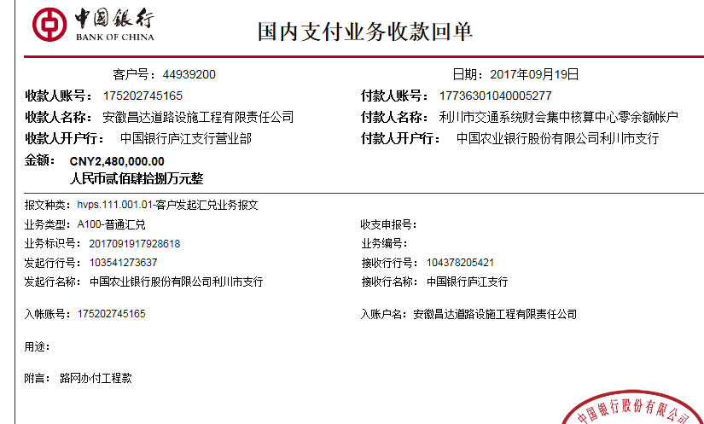
决算金额 |  |  |  |  |  | 竣工日期 |  |  |  |  | ERP编号 |  | 3029
序号 | 工程款到账 |  |  | 开票情况 |  | 累计成本发票 | 扣管理费 |  | 代扣税金 |  | 其他扣款 |  | 支付金额(元)
 | 日期 | 账户 | 金额 | 日期 | 金额 | 金额 | 比例 | 金额 | 税率 | 金额 | 金额 | 备注
1 | 2016-10-11 | 中 | 3,060,000.00 | 2016-09-28 | 6,222,767.99 | 4,720,218.21 | 1.5% | 45,900.00 |  |  | 2,200.00 |  | 3,011,900.00
 |  |  |  |  |  |  |  |  |  |  |  | 无行贿100+身份证200+2016.8.10熊俊义送沙建身份证至武汉出差费1000+车费300+停车费100+2016.8.17办理外经证500

2 | 2016-10-24 | 中 | 2,850,000.00 |  |  | 5,892,814.21 | 1.5% | 42,750.00 |  | 0.00 | 0.00 |  | 2,807,250.00

3 | 2017-01-17 | 中 | 4,505,000.00 | 2016-12-21 | 6,321,654.00 | 11,502,796.88 | 1.5% | 67,575.00 |  | 0.00 | 5,000.00 |  | 4,432,425.00
 |  |  |  |  |  |  |  |  |  |  |  | 管理费1.5% +2016.11.26 孙健、朱大金、詹克武项目督查1000*3车费2000。

4 | 2017-04-24 | 中 | 1,500,000.00 |  |  | 11,200,053.21 | 1.5% | 22,500.00 | 水利 | 7,307.43 | 0.00 |  | 1,470,192.57

 | 本次
5 | 2017-09-19 | 中 | 2,480,000.00 | 2017-09-12 | 2,687,953.19 | 13,890,815.21 | 1.5% | 37,200.00 | 水利 | 1,565.80 | 500.00 |  | 2,440,734.20
 |  |  |  |  |  |  |  |  | 2017.7.11办理外经证费用500；

 |  |  |  |  |  |  |  |  |  |  |  |  |  |  | 本次

合计 |  | - | 14,395,000.00 | - | 15,232,375.18 |  | - | 215,925.00 | - | 8,873.23 | 7,700.00 | - | 14,162,501.77
本次支付金额 |  | 小写 | 2,440,734.20 |  |  |  | 支付账号 |  | 杨成利 中国银行利川支行 |  |  |  |  | 13.30%
 |  | 大写 | 2440734.2 |  |  |  |  |  | 6217 8676 0000 0264 518 |  |  |  |  | 完工证明？ |  |  |  | 13890815.21
申请部门 意见 |  | 1、中标通知书和施工合同原件均在庐江； 2、此次借条已提供 。? 3、有项目部印章、有以项目部名义签署的材料合同（何总调查）。
项目管理 意见 |  | 何总、朱总已同意支付（附表背面截图）。
财务审核 意见
质安稽查 意见
总经理审批 |  |  |  |  |  |  | 董事长审批

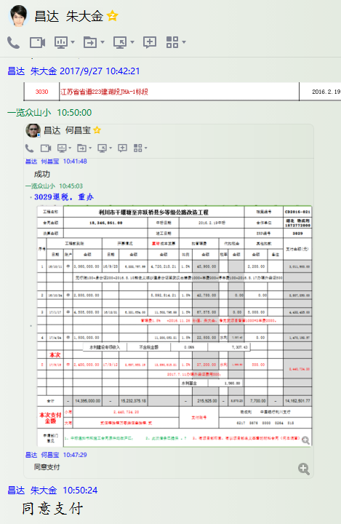

6
工程款支付证书 |  |  |  |  |  |  |  |  |  |  |  |  |  |  | 未办理原因：
工程名称 |  | 利川市干堰塘至齐跃桥县乡等级公路改造工程 |  |  |  |  |  |  |  |  | 档案编号 |  | CD2016-021
合同金额 |  | 18,346,861.00 |  |  |  | 中标日期 | 2016.2.19中标 |  |  |  | 合作单位 |  | 湖北 杨成利1872772000 | CD2016-021 | 25 | 3029 | 利川市干堰塘至齐跃桥县乡等级公路改造工程 | 2016.2.19 | 18346861.00 | 沙 建 | 240日历天 | 利川市干堰塘 至齐跃桥 | 湖北公司郝正15616732555 | 杨丛林18607316804
决算金额 |  | 16,783,897.49 |  |  |  | 竣工日期 | 2017.1.1 |  |  |  | ERP编号 |  | 3029
序号 | 工程款到账 |  |  | 开票情况 |  | 累计成本发票 | 扣管理费 |  | 代扣税金 |  | 其他扣款 |  | 支付金额(元)
 | 日期 | 账户 | 金额 | 日期 | 金额 | 金额 | 比例 | 金额 | 税率 | 金额 | 金额 | 备注
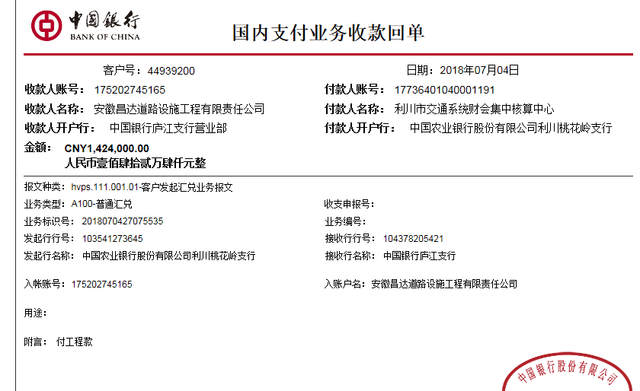
1 | 2016-10-11 | 中 | 3,060,000.00 | 2016-09-28 | 6,222,767.99 | 4,720,218.21 | 1.5% | 45,900.00 |  |  | 2,200.00 |  | 3,011,900.00
 |  |  |  |  |  |  |  |  |  |  |  | 无行贿100+身份证200+2016.8.10熊俊义送沙建身份证至武汉出差费1000+车费300+停车费100+2016.8.17办理外经证500

2 | 2016-10-24 | 中 | 2,850,000.00 |  |  | 5,892,814.21 | 1.5% | 42,750.00 |  | 0.00 | 0.00 |  | 2,807,250.00

3 | 2017-01-17 | 中 | 4,505,000.00 | 2016-12-21 | 6,321,654.00 | 11,502,796.88 | 1.5% | 67,575.00 |  | 0.00 | 5,000.00 |  | 4,432,425.00
 |  |  |  |  |  |  |  |  |  |  |  | 管理费1.5% +2016.11.26 孙健、朱大金、詹克武项目督查1000*3车费2000。

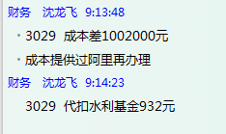
4 | 2017-04-24 | 中 | 1,500,000.00 |  |  | 11,200,053.21 | 1.5% | 22,500.00 | 水利 | 7,307.43 | 0.00 |  | 1,470,192.57

5 | 2017-09-19 | 中 | 2,480,000.00 | 2017-09-12 | 2,687,953.19 | 13,890,815.21 | 1.5% | 37,200.00 | 水利 | 1,565.80 | 500.00 |  | 2,440,734.20
 |  |  |  |  |  |  |  |  | 2017.7.11办理外经证费用500；

 | 本次
6 | 2018-07-04 | 中 | 1,424,000.00 | 2018-06-26 | 1,599,638.57 |  | 1.5% | 21,360.00 | 水利 | 932.00 | 500.00 | 杨成利 | 396,956.84
 |  |  |  |  |  |  |  |  | 2018.1.5办理涉税事项报告表费用500 |  |  | 7材料 | 1,004,251.16
7 | 2020-10-10 |  | 124,568.40

 |  |  |  |  |  |  |  |  |  |  |  |  |  |  | 本次

合计 |  | - | 15,943,568.40 | - | 16,832,013.75 |  | - | 237,285.00 | - | 9,805.23 | 8,200.00 | - | 15,563,709.77
本次结算 支付明细 |  | 应支付金额 |  | 1,401,208.00 |  |  | 实际支付金额 |  | 小写 | 396,956.84
 |  | 已支付金额 |  | 1,004,251.16 |  |  |  |  | 大写 | 零元整 |  |  |  |  | 杨成利 中国银行利川支行
申请部门 意见 |  | 1、中标通知书和施工合同原件均在庐江； 2、有项目部印章、有以项目部名义签署的材料合同（何总调查）。 |  |  |  |  |  | 项目管理 意见 |  | 何总、朱总已同意支付（附表背面截图）。 |  |  |  | #REF! | 6217 8676 0000 0264 518
财务初审 意见 |  |  |  |  |  |  |  | 财务审核 意见 |  |  |  |  |  | 完工证明？ |  |  |  | 13890815.21
质安初审 意见 |  |  |  |  |  |  |  | 质安稽查 意见
总经理审批 |  |  |  |  |  |  |  | 董事长审批

